Sheet1
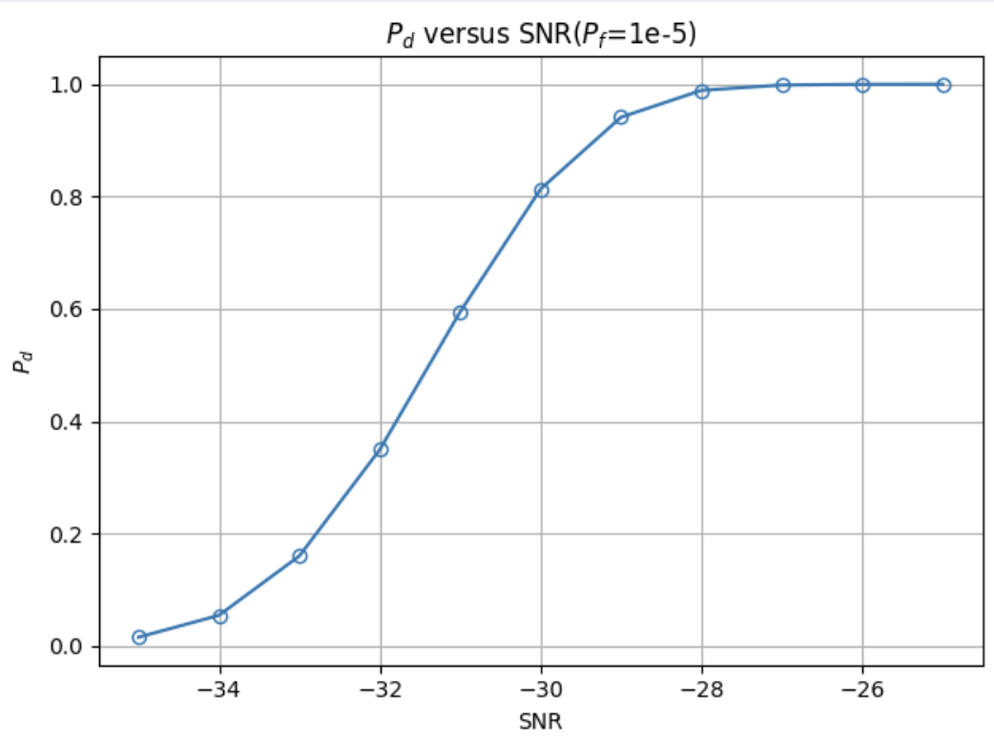
False Alarm Probability：1e-5
SNR Algorithm | -35 | -34 | -33 | -32 | -31 | -30 | -29 | -28 | -27 | -26 | -25
CA-CFAR | 0.0155 | 0.0545 | 0.1602 | 0.3495 | 0.5948 | 0.8133 | 0.9412 | 0.9890 | 0.9985 | 0.9998 | 1.0000
GO-CFAR
SO-CFAR
OS-CFAR

False Alarm Probability：1e-6
SNR Algorithm | -35 | -34 | -33 | -32 | -31 | -30 | -29 | -28 | -27 | -26 | -25
CA-CFAR
GO-CFAR
SO-CFAR
OS-CFAR

